Formato Bitácora
 |  |  |  |  |  |  |  |  |  |  |  |  |  | Versión: 03
 |  |  |  |  |  |  |  |  |  |  |  |  |  | Código: GFPI-F-147
Proceso Gestión de Formación Profesional Integral
Formato Bitácora seguimiento Etapa productiva
REGIONAL ANTIOQUIA
Centro Textil y de Gestión Industrial
BITÁCORA DE SEGUIMIENTO ETAPA PRODUCTIVA

Nombre de la empresa donde está realizando la etapa productiva |  |  |  |  |  | NIT |  | BITACORA N° |  |  | Período
Formacol S.A |  |  |  |  |  | 890900301 |  | 8 |  |  | Del 30/07 Al 13/08/2025

Nombre del coformador |  |  |  |  | Teléfono de contacto |  |  |  | Correo electrónico
Jaime Andres Cañas Velez |  |  |  |  | 3207304090 |  |  |  | jaime.canas@formacol.com

Seleccione con una "X" el tipo de modalidad de etapa productiva
CONTRATO DE APRENDIZAJE | X | VÍNCULO LABORAL O CONTRACTUAL | PROYECTO PRODUCTIVO |  | APOYO A UNA UNIDAD PRODUCTIVA FAMILIAR |  | APOYO A INSTITUCIÓN ESTATAL NACIONAL,TERRITORIAL, O A UNA ONG, O A ENTIDAD SIN ANIMO DE LUCRO |  |  | MONITORIA |  |  | PASANTIA

Nombre del aprendiz |  |  |  | Documento Id. |  |  | Teléfono de contacto |  |  |  | Correo electrónico institucional
Santiago Perez Gonzalez |  |  |  | 1022145149 |  |  | 3007181813 |  |  |  | santigo918171@gmail.com

Número de ficha |  |  |  |  | Programa de formación
2697893 |  |  |  |  | Análisis y Desarrollo de Software (ADSO)

DESCRIPCIÓN DE LA ACTIVIDAD (Ingrese cuantas filas sean necesarias) |  |  |  |  | FECHA INICIO | FECHA FIN | EVIDENCIA DE CUMPLIMIENTO |  |  |  |  | OBSERVACIONES, INASISTENCIAS Y/O DIFICULTADES PRESENTADAS
tuve una reunión con los gerentes de la empresa para revisar el funcionamiento del sistema. |  |  |  |  | 18/08/25 | 19/08/25 | Comentarios positivos recibidos por parte de los gerentes sobre el software GHconneting en la reunion presencial |  |  |  |  | Los gerentes quedaron satisfechos con el resultado final del proyecto y su puesta en marcha.

Recibí nuevas ideas para el dashboard de parte del equipo de Gestión Humana. |  |  |  |  | 19/08/25 | 19/08/25 | 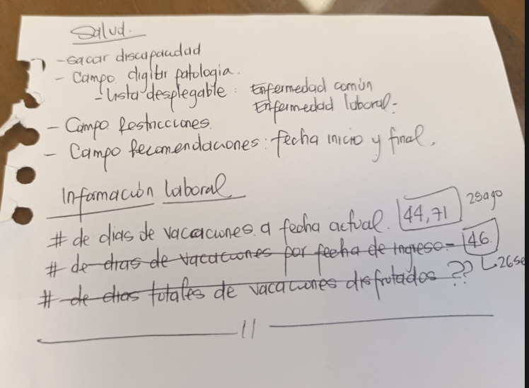 |  |  |  |  | El equipo de usuarios finales se mostró comprometido con la mejora continua del sistema.

Estructuré las nuevas ideas de contadores para empleados. |  |  |  |  | 22/08/25 | 23/08/25 | Analice las ideas y empece a realizar un prototipo utilizando el programa para la estructura de las ideas llamada .dev |  |  |  |  | Se priorizaron los contadores más solicitados por los usuarios.

Implementé las nuevas funciones en los contadores para los empleados. |  |  |  |  | 23/08/25 | 27/08/25 | 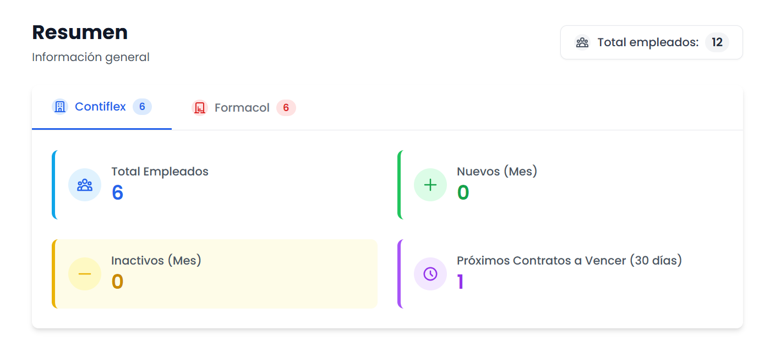 |  |  |  |  | Se añadió un nuevo contador que muestra el número de empleados activos e inactivos.

Optimicé el código para mejorar el rendimiento. |  |  |  |  | 27/08/25 | 28/08/25 | Refactorización de código en las consultas a la base de datos usando el editor de codigo Visual Studio . |  |  |  |  | Se mejoró la velocidad de carga en los módulos principales.

Limpié el proyecto de código y archivos que no se usaban. |  |  |  |  | 28/08/25 | 29/08/25 | Archivos y dependencias innecesarias eliminadas del repositorio utilizando el CMD y el editor de texto Visual Studio |  |  |  |  | La limpieza del proyecto facilitó el mantenimiento a futuro.

Validé las nuevas funciones y optimizaciones con el mentor. |  |  |  |  | 29/08/25 | 30/08/25 | Se realizo una validacion de las nuevas funciones on unas de las herramientas de laravel que se llama tinker |  |  |  |  | La validación confirmó que las nuevas funcionalidades operan correctamente.

Realicé un commit final al repositorio con los cambios de optimización. |  |  |  |  | 30/08/25 | 30/08/25 | Último registro en el repositorio del proyecto. |  |  |  |  | El trabajo en el proyecto se cierra con la entrega de esta última versión.

Aprendiz: recuerde diligenciar completamente el informe y entregarlo o subirlo al espacio asignado para este.

Santiago Perez Gonzalez
Nombre del Aprendiz |  |  |  |  | Firma del aprendiz |  |  |  |  |  | Fecha entrega bitácora

Wilder Yohanny Ospina Saldarriaga |  |  |  |  |  |  |  |  |  | Jaime Andres Cañas Velez
Nombre del Instructor de Seguimiento |  |  |  |  | Firma de instructor de seguimiento |  |  |  |  | Firma del coformador

Nota: LOS DATOS PROPORCIONADOS SERÁN TRATADOS DE ACUERDO CON LA POLÍTICA DE TRATAMIENTO DE DATOS PERSONALES DEL SENA Y A LA LEY 1581 DE 2012.

